530 con Mora - Calc de int
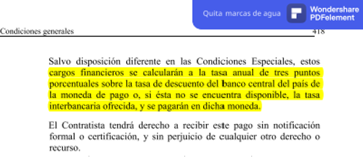
CÁLCULO DE INTERESES POR MORA — Cláusulas 14.7 / 14.8 FIDIC
Interés = Monto × (Tasa+3%) × (Días mora / 365)

Fuente | https://www.bna.com.ar/home/informacionalusuariofinanciero
Tasa anual de interés (Cl. 14.8) | 25.50% | ← TNA - Tasa Nominal Anual Vencida con capitalización cada 30 días = T.N.A. (30 días)
Plazo contractual de pago (días) | 60 | ← Días desde emisión de la factura
Fecha de corte | 2026-06-07

N° Factura | Fecha Certificado | Fecha Emisión Factura | Plazo Contractual (días) | Fecha Venc. de Pago | Fecha Pago Efectivo | Días de Mora | Monto Certificado y facturado ($) | Tasa Anual de Interés + 3% | Interés por Mora ($) | Monto Total a Pagar ($)
1,998 | 2026-01-13 | 2026-01-13 | 60 | 2026-03-14 |  | 85 | $50,402,510.51 | 28.5% | $3,345,207.72 | $53,747,718.23
1,999 | 2026-01-13 | 2026-01-13 | 60 | 2026-03-14 |  | 85 | $677,271.96 | 28.5% | $44,950.45 | $722,222.41
2,000 | 2026-01-13 | 2026-01-13 | 60 | 2026-03-14 |  | 85 | $17,699,825.40 | 28.5% | $1,174,734.99 | $18,874,560.39
2,001 | 2026-01-13 | 2026-01-13 | 60 | 2026-03-14 |  | 85 | $1,015,907.94 | 28.5% | $67,425.67 | $1,083,333.61
2,002 | 2026-01-13 | 2026-01-13 | 60 | 2026-03-14 |  | 85 | $27,253,875.19 | 28.5% | $1,808,835.96 | $29,062,711.15
2,003 | 2026-01-13 | 2026-01-13 | 60 | 2026-03-14 |  | 85 | $1,015,907.94 | 28.5% | $67,425.67 | $1,083,333.61
2,004 | 2026-01-13 | 2026-01-13 | 60 | 2026-03-14 |  | 85 | $28,627,721.36 | 28.5% | $1,900,017.95 | $30,527,739.31
2,005 | 2026-01-13 | 2026-01-13 | 60 | 2026-03-14 |  | 85 | $238,400.46 | 28.5% | $15,822.61 | $254,223.07
2,006 | 2026-01-13 | 2026-01-13 | 60 | 2026-03-14 |  | 85 | $6,758,414.64 | 28.5% | $448,555.05 | $7,206,969.69
2,008 | 2026-01-29 | 2026-01-29 | 60 | 2026-03-30 |  | 69 | $444,448.23 | 28.5% | $23,945.41 | $468,393.64
2,010 | 2026-01-29 | 2026-01-29 | 60 | 2026-03-30 |  | 69 | $12,832,109.38 | 28.5% | $691,351.87 | $13,523,461.25
2,011 | 2026-02-03 | 2026-02-03 | 60 | 2026-04-04 |  | 64 | $184,056.25 | 28.5% | $9,197.77 | $193,254.02
2,012 | 2026-02-03 | 2026-02-03 | 60 | 2026-04-04 |  | 64 | $5,425,916.78 | 28.5% | $271,147.18 | $5,697,063.96
2,013 | 2026-02-03 | 2026-02-03 | 60 | 2026-04-04 |  | 64 | $0.00 | 28.5% | $0.00 | $0.00
2,014 | 2026-02-06 | 2026-02-06 | 60 | 2026-04-07 |  | 61 | $0.00 | 28.5% | $0.00 | $0.00
2,015 | 2026-03-17 | 2026-03-17 | 60 | 2026-05-16 |  | 22 | $203,181.59 | 28.5% | $3,490.27 | $206,671.86
2,016 | 2026-03-17 | 2026-03-17 | 60 | 2026-05-16 |  | 22 | $0.00 | 28.5% | $0.00 | $0.00
2,017 | 2026-03-17 | 2026-03-17 | 60 | 2026-05-16 |  | 22 | $6,266,255.63 | 28.5% | $107,642.25 | $6,373,897.88
2,018 | 2026-04-10 | 2026-04-10 | 60 | 2026-06-09 |  | 0 | $633,024.04 | 28.5% | $0.00 | $633,024.04
2,019 | 2026-04-10 | 2026-04-10 | 60 | 2026-06-09 |  | 0 | $19,702,240.10 | 28.5% | $0.00 | $19,702,240.10
2,021 | 2026-04-10 | 2026-04-10 | 60 | 2026-06-09 |  | 0 | $95,946.87 | 28.5% | $0.00 | $95,946.87
2,024 | 2026-04-30 | 2026-04-30 | 60 | 2026-06-29 |  | 0 | $131,593,300.43 | 28.5% | $0.00 | $131,593,300.43
TOTAL |  |  |  |  |  | 55.5 | $311,070,314.70 |  | $9,979,750.81 | $321,050,065.51

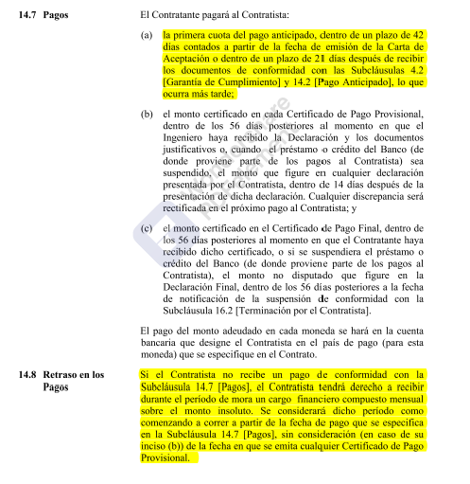
RESUMEN
Total Monto Certificados | $311,070,314.70
Total Interés por Mora (Cl. 14.8) | $9,979,750.81
Total a Reclamar | $321,050,065.51
Certificados en mora | 18
Demora promedio (días) | 55.5

